Hoja1
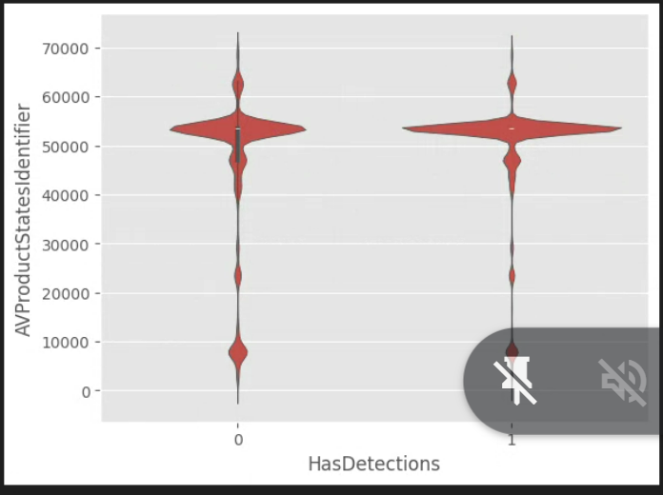
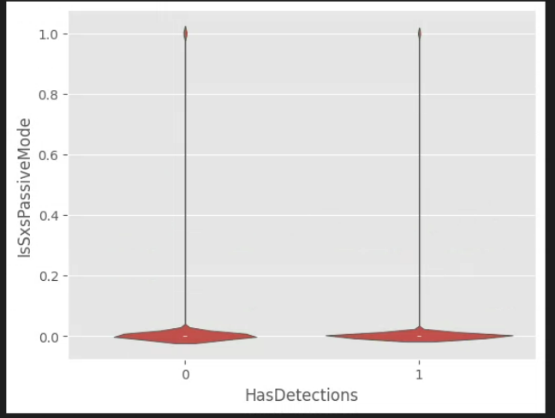
el ancho en horizontal indica que hay mas valores para esa v, si es mas alto en vertical es que hay valores repartidos en esos rangos. No se ve rayita interquartilica porque es muy muy estrecha para HasDetections 1
 | Tiene mas sentido hacer una tabla cuando es bool vs bool

